Sheet3
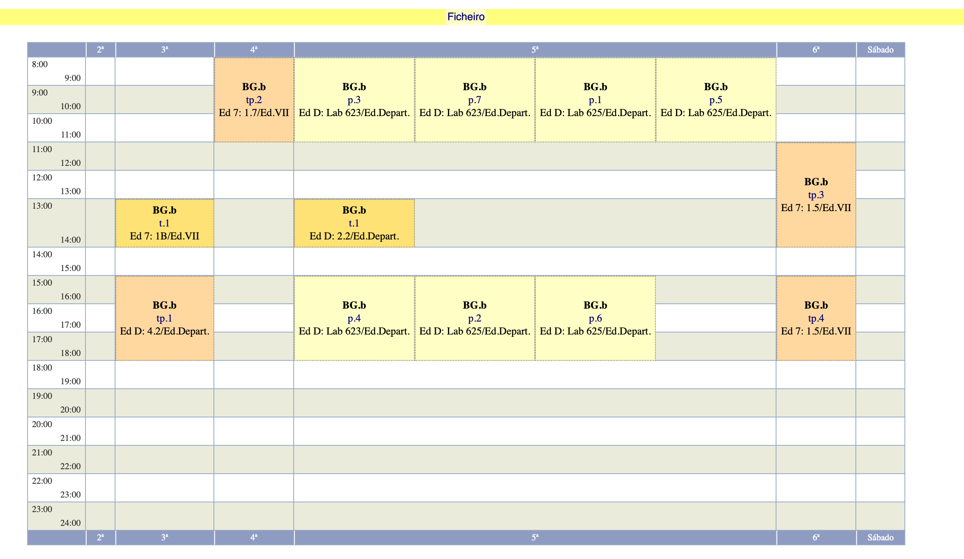
Dia 10 de março , manhã e tarde, sala 525 do DQ.
Dia 17 de março, manhã e tarde, sala 525 do DQ.
Dia 31 de março, manhã sala 115 do IV, tarde é a sala 204 do DQ.
Dia 21 de Abril a definir
Dia 10 de março , manhã e tarde, sala 525 do DQ.
Dia 17 de março, manhã e tarde, sala 525 do DQ.
Dia 31 de março, manhã sala 115 do IV, tarde é a sala 204 do DQ.
Dia 21 de Abril a definir

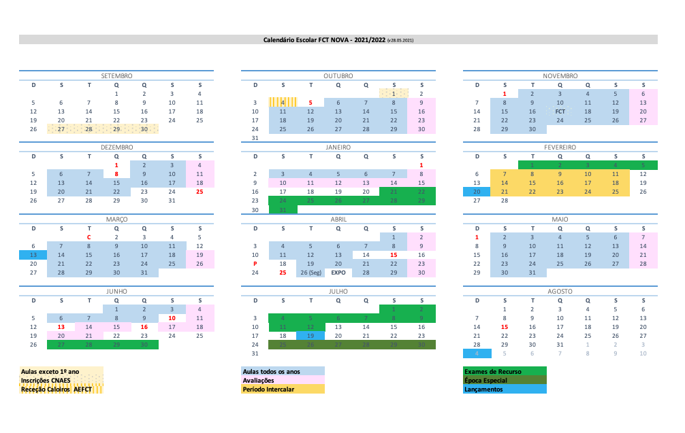
 | mês |  |  |  | Notas: falta 1 aula para cubrir toda la docencia de EMP |  |  | Bioq Practicas
 |  |  |  | EMP | BioqB Teórica | Bioq Teo Practica |  | Manha | Tarde
 | Março | 7 | Segunda
 | Março | 8 | Terça |  | 13-14 Membranas Ed. 7-1B | TP1: 15-18 Departamental 4.2 | Aminoacids
 | Março | 9 | Quarta |  |  | TP2: 8-11 |  | P1 Cytoskype (Santos) | P2 Cytoskype (Santos)
 | Março | 10 | Quinta |  | 13-14 Lipidos
 | Março | 11 | Sexta | EMP |  | TP3: 11-14; TP4: 15-17
 | Março | 12 | Sábado
 | Março | 13 | Domingo
 | Março | 14 | Segunda
 | Março | 15 | Terça |  | 13-14 Hidratos de carbono
 | Março | 16 | Quarta
 | Março | 17 | Quinta |  | 13-14 Proteinas membranares |  |  | P3 Cytoskype (Santos) | P4 Cytoskype (Santos)
 | Março | 18 | Sexta | EMP
 | Março | 19 | Sábado
 | Março | 20 | Domingo
 | Março | 21 | Segunda
 | Março | 22 | Terça |  | 13-14 Transporte membranar | TP1: 15-18 | Proteínas e separação
 | Março | 23 | Quarta |  |  | TP2: 8-11
 | Março | 24 | Quinta |  | 13-14 proteinas I - caracteristicas |  |  | P5, Tamanho (Mota); P7, Iónica (Lemos) | P2 Tamanho (Mota)
 | Março | 25 | Sexta | EMP |  | TP3: 11-14; TP4: 15-17
 | Março | 26 | Sábado
 | Março | 27 | Domingo
 | Março | 28 | Segunda
 | Março | 29 | Terça |  | 13-14 aminoacidos |  |  |  |  | Mês |  | Bioq Teo Practica | Bioq B Practicas
 | Março | 30 | Quarta |  |  |  |  |  |  |  |  |  | Manha | Tarde
 | Março | 31 | Quinta |  | 13-14 Métodos BioAnalíticos-I |  |  | P7 Cytoskype (Santos) |  | Março | 10 | Quinta | P1 Cytoskype (Santos) | P2 Cytoskype (Santos)
 |  |  |  |  |  |  |  |  |  | Março | 17 | Quinta | P3 Cytoskype (Santos) | P4 Cytoskype (Santos)
 |  |  |  |  |  |  |  |  |  | Março | 24 | Quinta | P5, Tamanho (Mota); P7, Iónica (Lemos) | P2 Tamanho (Mota)
 | Abril | 1 | Sexta | EMP |  |  |  |  |  | Março | 31 | Quinta | P7 Cytoskype (Santos)
 | Abril | 2 | Sábado |  |  |  |  |  |  | Abril | 7 | Quinta | P1, Tamanho (Mota); P3, Iónica (Lemos) | P4, Tamanho (Mota); P6, Iónica (Lemos)
 | Abril | 3 | Domingo |  |  |  |  |  |  | Abril | 21 | Quinta | P5 Cytoskype (Santos) | P6 Cytoskype (Santos)
 | Abril | 4 | Segunda |  |  |  |  |  |  | Abril | 28 | Quinta | P3, Tamanho (Lemos); P1, Iónica (Mota) | P6, Tamanho (Lemos); P4, Iónica (Mota)
 | Abril | 5 | Terça |  | 13-14 Métodos BioAnalíticos-II | TP1: 15-18 | Proteínas Estructura e Função |  |  | Maio | 5 | Quinta | P7, Tamanho (Lemos); P5, Iónica (Mota) | P2 Ionica (Santos)
 | Abril | 6 | Quarta |  |  | TP2: 8-11 |  |  |  | Maio | 12 | Quinta | P3, Quant (Lemos); P1, Quant (Mota) | P6, Quant (Lemos); P4, Quant (Mota)
 | Abril | 7 | Quinta |  | 13-14 Metodos BioAnaliticos-III. Masas (i) |  |  | P1, Tamanho (Mota); P3, Iónica (Lemos) | P4, Tamanho (Mota); P6, Iónica (Lemos) | Maio | 19 | Quinta | P7, Quant (Santos); P5, Quant (Mota) | P2, Quant (Lemos).
 | Abril | 8 | Sexta | EMP |  | TP3: 11-14; TP4: 15-17
 | Abril | 9 | Sábado
 | Abril | 10 | Domingo
 | Abril | 11 | Segunda
 | Abril | 12 | Terça |  | 13-14 Métodos BioAnalíticos-IV. Masas (II)
 | Abril | 13 | Quarta
 | Abril | 14 | Quinta |  | 13-14
feriado | Abril | 15 | Sexta | EMP
 | Abril | 16 | Sábado
 | Abril | 17 | Domingo
 | Abril | 18 | Segunda
 | Abril | 19 | Terça |  | 13-14 | TP1: 15-18 | enzimologia
 | Abril | 20 | Quarta |  |  | TP2: 8-11
 | Abril | 21 | Quinta |  | 13-14 |  |  | P5 Cytoskype (Santos) | P6 Cytoskype (Santos)
 | Abril | 22 | Sexta | EMP |  | TP3: 11-14; TP4: 15-17
 | Abril | 23 | Sábado
 | Abril | 24 | Domingo
 | Abril | 25 | Segunda
Funciona como uma segunda | Abril | 26 | Terça |  | 13-14
 | Abril | 27 | Quarta
 | Abril | 28 | Quinta |  | 13-14 Enzimas |  |  | P3, Tamanho (Lemos); P1, Iónica (Mota) | P6, Tamanho (Lemos); P4, Iónica (Mota)
 | Abril | 29 | Sexta | EMP
 | Abril | 30 | Sábado

 | Maio
 | Maio | 1 | Domingo
 | Maio | 2 | Segunda
 | Maio | 3 | Terça |  | 13-14 Cinética enzimatica | TP1: 15-18 | Carbohidratos + acidos nucleicos
 | Maio | 4 | Quarta |  |  | TP2: 8-11
 | Maio | 5 | Quinta |  | 13-14 Cinética enzimatica II |  |  | P7, Tamanho (Lemos); P5, Iónica (Mota) | P2 Hugo (iónica)
 | Maio | 6 | Sexta | EMP |  | TP3: 11-14; TP4: 15-17
 | Maio | 7 | Sábado
 | Maio | 8 | Domingo
 | Maio | 9 | Segunda
 | Maio | 10 | Terça |  | 13-14 DNA + RNA - I
 | Maio | 11 | Quarta
 | Maio | 12 | Quinta |  | 13-14 DNA + RNA - II |  |  | P3, Quant (Lemos); P1, Quant (Mota) | P6, Quant (Lemos); P4, Quant (Mota)
 | Maio | 13 | Sexta | EMP
 | Maio | 14 | Sábado
 | Maio | 15 | Domingo
 | Maio | 16 | Segunda
 | Maio | 17 | Terça |  | 13-14 Metabolismo e regulaçao
 | Maio | 18 | Quarta
 | Maio | 19 | Quinta |  | 13-14 Glicolise I |  |  | P7, Quant (Hugo); P5, Quant (Mota) | P2, Quant (Lemos).
 | Maio | 20 | Sexta | EMP
 | Maio | 21 | Sábado
 | Maio | 22 | Domingo
 | Maio | 23 | Segunda
 | Maio | 24 | Terça |  | 13-14 Glicolise II
 | Maio | 25 | Quarta
 | Maio | 26 | Quinta |  | 13-14 Krebs I
 | Maio | 27 | Sexta | EMP
 | Maio | 28 | Sábado
 | Maio | 29 | Domingo
 | Maio | 30 | Segunda
 | Maio | 31 | Terça |  | 13-14 Krebs II

 | Junho | 1 | Quarta
 | Junho | 2 | Quinta |  | 13-14 Phospho I
 | Junho | 3 | Sexta | EMP
 | Junho | 4 | Sábado
 | Junho | 5 | Domingo
 | Junho | 6 | Segunda
 | Junho | 7 | Terça |  | 13-14 Phospho II
 | Junho | 8 | Quarta
 | Junho | 9 | Quinta |  | 13-14
 | Junho | 10 | Sexta
 | Junho | 11 | Sábado
 | Junho | 12 | Domingo
 | Junho | 13 | Segunda
 | Junho | 14 | Terça
 | Junho | 15 | Quarta
 | Junho | 16 | Quinta
 | Junho | 17 | Sexta
 | Junho | 18 | Sábado
 | Junho | 19 | Domingo
 | Junho | 20 | Segunda
 | Junho | 21 | Terça
 | Junho | 22 | Quarta
 | Junho | 23 | Quinta
 | Junho | 24 | Sexta
 | Junho | 25 | Sábado
 | Junho | 26 | Domingo
 | Junho | 27 | Segunda
 | Junho | 28 | Terça
 | Junho | 29 | Quarta
 | Junho | 30 | Quinta

 | Julho | 1 | Sexta
 | Julho | 2 | Sábado
 | Julho | 3 | Domingo
 | Julho | 4 | Segunda
 | Julho | 5 | Terça
 | Julho | 6 | Quarta
 | Julho | 7 | Quinta
 | Julho | 8 | Sexta
 | Julho | 9 | Sábado
 | Julho | 10 | Domingo
 | Julho | 11 | Segunda
 | Julho | 12 | Terça
 | Julho | 13 | Quarta
 | Julho | 14 | Quinta
 | Julho | 15 | Sexta
 | Julho | 16 | Sábado
 | Julho | 17 | Domingo
 | Julho | 18 | Segunda
 | Julho | 19 | Terça
 | Julho | 20 | Quarta
 | Julho | 21 | Quinta
 | Julho | 22 | Sexta
 | Julho | 23 | Sábado
 | Julho | 24 | Domingo
 | Julho | 25 | Segunda
 | Julho | 26 | Terça
 | Julho | 27 | Quarta
 | Julho | 28 | Quinta
 | Julho | 29 | Sexta
 | Julho | 30 | Sábado
 | Julho | 31 | Domingo

